Feuil1
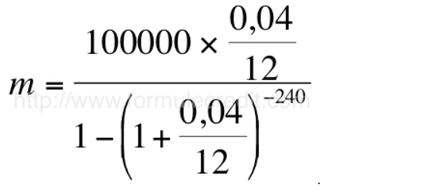
Prévisonnel

Année | Nombre de bien |  | Cashflow estimatif/ biens | Bénéfice | Bénéfice cumulé |  | Valorisation du patrimoine | Variation annuelle
n | 0 |  | 1100 | 0 | 0 | 0 | 0
n+1 | 3 | 3 | 1100 | 3300 | 3300 | 8250 | 11550
n+2 | 6 | 9 | 1100 | 9900 | 13200 | 24750 | 37950 | 229%
n+3 | 10 | 16 | 1100 | 17600 | 30800 | 44000 | 74800 | 97%
n+4 | 14 | 24 | 1100 | 26400 | 57200 | 66000 | 123200 | 65%
n+5 | 19 | 33 | 1100 | 36300 | 93500 | 90750 | 184250 | 50%
n+6 | 25 | 44 | 1100 | 48400 | 141900 | 121000 | 262900 | 43%
n+7 | 31 | 56 | 1100 | 61600 | 203500 | 154000 | 357500 | 36%
n+8 | 37 | 68 | 1100 | 74800 | 278300 | 187000 | 465300 | 30%
n+9 | 43 | 80 | 1100 | 88000 | 366300 | 220000 | 586300 | 26%
n+10 | 50 | 93 | 1100 | 102300 | 468600 | 255750 | 724350 | 24%
n+11 | 57 | 107 | 1100 | 117700 | 586300 | 294250 | 880550 | 22%
n+12 | 64 | 121 | 1100 | 133100 | 719400 | 332750 | 1052150 | 19%
n+13 | 71 | 135 | 1100 | 148500 | 867900 | 371250 | 1239150 | 18%
n+14 | 78 | 149 | 1100 | 163900 | 1031800 | 409750 | 1441550 | 16%

